駐車場等地図
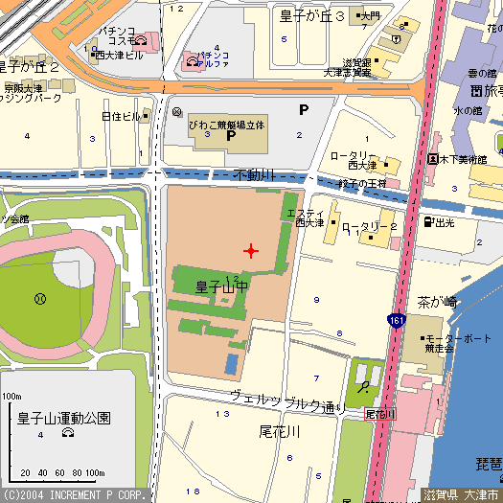
大会開催日 2025年11月16日
第１無料駐車場
入口
びわこボート駐車場
左折できません
一方通行進入禁止
びわこボート
無料駐車場
雄琴方面からは
南下右折して下さい。
右折禁止

びわこボートレース場
ロータリー利用できません
国道路肩への一時
停車も禁止です

びわこボート
無料駐車場
浜大津方面からは
北上左折してください。
びわこボートレース場

